Pivot_Table_climatelog
Sum of ppt | Column Labels
Row Labels | Future_Climate | SpinUp_Climate | (blank) | Grand Total
1895 | 76.93 | 76.93 |  | 153.86
1896 | 90.14 | 90.14 |  | 180.28
1897 | 81.77 | 81.77 |  | 163.54
1898 | 74.74 | 74.74 |  | 149.48
1899 | 92.32 | 92.32 |  | 184.64
 | Future_Climate | SpinUp_Climate | (blank)
1895 | 76.93 | 76.93
1896 | 90.14 | 90.14
1897 | 81.77 | 81.77
1898 | 74.74 | 74.74
1899 | 92.32 | 92.32
1900 | 76.48 | 76.48
1901 | 76.96 | 76.96
1902 | 77.61 | 77.61
1903 | 85.74 | 85.74
1904 | 69.15 | 69.15
1905 | 97.22 | 97.22
1906 | 77.33 | 77.33
1907 | 64.9 | 64.9
1908 | 75.98 | 75.98
1909 | 82.22 | 82.22
1910 | 54.93 | 54.93
1911 | 77.07 | 77.07
1912 | 60.33 | 60.33
1913 | 81.29 | 81.29
1914 | 75.46 | 75.46
1915 | 72.67 | 72.67
1916 | 79.84 | 79.84
1917 | 55.63 | 55.63
1918 | 60.99 | 60.99
1919 | 76.54 | 76.54
1920 | 74.53 | 74.53
1921 | 65.98 | 65.98
1922 | 71.38 | 71.38
1923 | 55.91 | 55.91
1924 | 71 | 71
1925 | 67.01 | 67.01
1926 | 73.75 | 73.75
1927 | 68.32 | 68.32
1928 | 85.75 | 85.75
1929 | 59.04 | 59.04
1930 | 70.07 | 70.07
1931 | 71.32 | 71.32
1932 | 68.83 | 68.83
1933 | 67.52 | 67.52
1934 | 59.03 | 59.03
1935 | 80.7 | 80.7
1936 | 58.34 | 58.34
1937 | 74.49 | 74.49
1938 | 69.86 | 69.86
1939 | 69.77 | 69.77
1940 | 71.87 | 71.87
1941 | 84.82 | 84.82
1942 | 74.37 | 74.37
1943 | 80.3 | 80.3
1944 | 90.12 | 90.12
...
1900 | 76.48 | 76.48 |  | 152.96
1901 | 76.96 | 76.96 |  | 153.92
1902 | 77.61 | 77.61 |  | 155.22
1903 | 85.74 | 85.74 |  | 171.48
1904 | 69.15 | 69.15 |  | 138.3
1905 | 97.22 | 97.22 |  | 194.44
1906 | 77.33 | 77.33 |  | 154.66
1907 | 64.9 | 64.9 |  | 129.8
1908 | 75.98 | 75.98 |  | 151.96
1909 | 82.22 | 82.22 |  | 164.44
1910 | 54.93 | 54.93 |  | 109.86
1911 | 77.07 | 77.07 |  | 154.14
1912 | 60.33 | 60.33 |  | 120.66
1913 | 81.29 | 81.29 |  | 162.58
1914 | 75.46 | 75.46 |  | 150.92
1915 | 72.67 | 72.67 |  | 145.34
1916 | 79.84 | 79.84 |  | 159.68
1917 | 55.63 | 55.63 |  | 111.26
1918 | 60.99 | 60.99 |  | 121.98
1919 | 76.54 | 76.54 |  | 153.08
1920 | 74.53 | 74.53 |  | 149.06
1921 | 65.98 | 65.98 |  | 131.96
1922 | 71.38 | 71.38 |  | 142.76
1923 | 55.91 | 55.91 |  | 111.82
1924 | 71 | 71 |  | 142
1925 | 67.01 | 67.01 |  | 134.02
1926 | 73.75 | 73.75 |  | 147.5
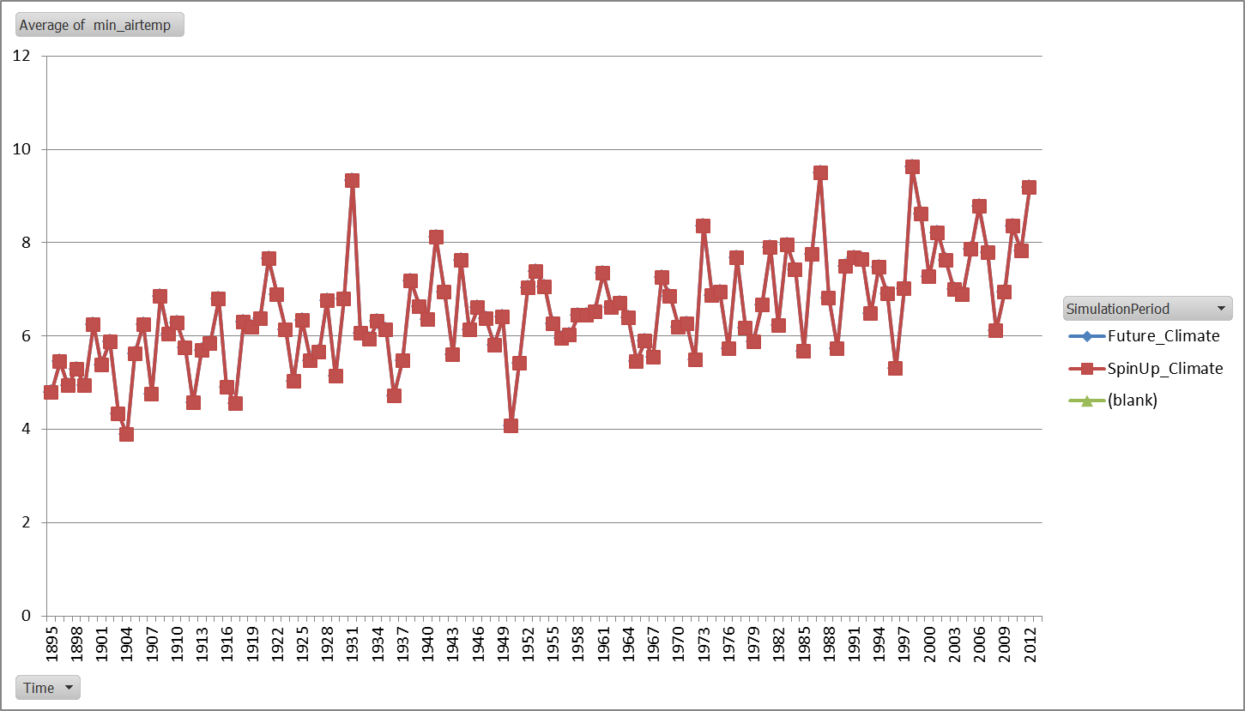
1927 | 68.32 | 68.32 |  | 136.64
1928 | 85.75 | 85.75 |  | 171.5
1929 | 59.04 | 59.04 |  | 118.08
1930 | 70.07 | 70.07 |  | 140.14
1931 | 71.32 | 71.32 |  | 142.64
1932 | 68.83 | 68.83 |  | 137.66
1933 | 67.52 | 67.52 |  | 135.04
1934 | 59.03 | 59.03 |  | 118.06
1935 | 80.7 | 80.7 |  | 161.4
1936 | 58.34 | 58.34 |  | 116.68
1937 | 74.49 | 74.49 |  | 148.98
1938 | 69.86 | 69.86 |  | 139.72
1939 | 69.77 | 69.77 |  | 139.54
1940 | 71.87 | 71.87 |  | 143.74
1941 | 84.82 | 84.82 |  | 169.64
1942 | 74.37 | 74.37 |  | 148.74
1943 | 80.3 | 80.3 |  | 160.6
1944 | 90.12 | 90.12 |  | 180.24
1945 | 78.43 | 78.43 |  | 156.86
1946 | 90.22 | 90.22 |  | 180.44
1947 | 75.88 | 75.88 |  | 151.76
1948 | 67.65 | 67.65 |  | 135.3
1949 | 85.9 | 85.9 |  | 171.8
1950 | 84.28 | 84.28 |  | 168.56
1951 | 89.76 | 89.76 |  | 179.52
1952 | 68.46 | 68.46 |  | 136.92
1953 | 96.65 | 96.65 |  | 193.3
1954 | 72.17 | 72.17 |  | 144.34
1955 | 90.94 | 90.94 |  | 181.88
1956 | 63.11 | 63.11 |  | 126.22
1957 | 81.57 | 81.57 |  | 163.14
1958 | 76.91 | 76.91 |  | 153.82
1959 | 75.41 | 75.41 |  | 150.82
1960 | 72.39 | 72.39 |  | 144.78
1961 | 69.83 | 69.83 |  | 139.66
1962 | 73.92 | 73.92 |  | 147.84
1963 | 74.3 | 74.3 |  | 148.6
1964 | 82.17 | 82.17 |  | 164.34
1965 | 95.48 | 95.48 |  | 190.96
1966 | 77.97 | 77.97 |  | 155.94
1967 | 64.14 | 64.14 |  | 128.28
1968 | 94.94 | 94.94 |  | 189.88
1969 | 81.62 | 81.62 |  | 163.24
1970 | 74.12 | 74.12 |  | 148.24
1971 | 90.4 | 90.4 |  | 180.8
1972 | 82.98 | 82.98 |  | 165.96
1973 | 83.46 | 83.46 |  | 166.92
1974 | 74.81 | 74.81 |  | 149.62
1975 | 82.96 | 82.96 |  | 165.92
1976 | 55.99 | 55.99 |  | 111.98
1977 | 95.82 | 95.82 |  | 191.64
1978 | 82.9 | 82.9 |  | 165.8
1979 | 80.93 | 80.93 |  | 161.86
1980 | 68.57 | 68.57 |  | 137.14
1981 | 83.98 | 83.98 |  | 167.96
1982 | 93.93 | 93.93 |  | 187.86
1983 | 85.75 | 85.75 |  | 171.5
1984 | 75.88 | 75.88 |  | 151.76
1985 | 89.01 | 89.01 |  | 178.02
1986 | 90.4 | 90.4 |  | 180.8
1987 | 73.23 | 73.23 |  | 146.46
1988 | 82.14 | 82.14 |  | 164.28
1989 | 74.1 | 74.1 |  | 148.2
1990 | 77.32 | 77.32 |  | 154.64
1991 | 87.08 | 87.08 |  | 174.16
1992 | 73.01 | 73.01 |  | 146.02
1993 | 84.77 | 84.77 |  | 169.54
1994 | 86.51 | 86.51 |  | 173.02
1995 | 85.72 | 85.72 |  | 171.44
1996 | 89.79 | 89.79 |  | 179.58
1997 | 74.55 | 74.55 |  | 149.1
1998 | 87.52 | 87.52 |  | 175.04
1999 | 103.87 | 103.87 |  | 207.74
2000 | 84.01 | 84.01 |  | 168.02
2001 | 88.75 | 88.75 |  | 177.5
2002 | 78.81 | 78.81 |  | 157.62
2003 | 71.39 | 71.39 |  | 142.78
2004 | 80.56 | 80.56 |  | 161.12
2005 | 83.73 | 83.73 |  | 167.46
2006 | 65.41 | 65.41 |  | 130.82
2007 | 88.87 | 88.87 |  | 177.74
2008 | 82.44 | 82.44 |  | 164.88
2009 | 75.83 | 75.83 |  | 151.66
2010 | 89.25 | 89.25 |  | 178.5
2011 | 69.73 | 69.73 |  | 139.46
2012 | 90.9 | 90.9 |  | 181.8
(blank)
Grand Total | 9183.6 | 9183.6 |  | 18367.2

Pivot_monthlylog
 | Total
1 | -4.679
2 | -1.749
3 | 5.077
4 | 14.133
5 | 20.765
6 | 25.593
7 | 28.658
8 | 27.257
9 | 22.094
10 | 15.847
11 | 7.104
12 | -1.69
(blank)
Row Labels | Average of airtemp
1 | -4.679
2 | -1.749
3 | 5.077
4 | 14.133
5 | 20.765
6 | 25.593
7 | 28.658
8 | 27.257
9 | 22.094
10 | 15.847
11 | 7.104
12 | -1.69
(blank)
Grand Total | 13.200833333

Pivot_InputOutputFiles
Row Labels | Sum of input Precip MEAN (cm/month) | Sum of LANDIS-ppt
1 | 76.933793 | 80.7
2 | 90.1417118 | 92.4
3 | 81.773051 | 89.3
4 | 74.7617191 | 86.9
5 | 92.3304743 | 84.3
6 | 76.46630676 | 85.6
7 | 76.95618675 | 65
8 | 77.6200853 | 71.4
9 | 85.7457047 | 72.4
10 | 69.15555585 | 85.7
11 | 97.2190667 | 74.5
12 | 77.34236223 | 76.9
13 | 64.89657655 | 67.6
14 | 75.9858396 | 58.4
15 | 82.2304522 | 68.3
16 | 54.93029616 | 86
17 | 77.094566 | 76.9
18 | 60.34221813 | 75.6
19 | 81.27109376 | 74.4
20 | 75.47847993 | 90.9
21 | 72.6617217 | 74.1
22 | 79.8485947 | 76.8
23 | 55.6341066 | 81.2
24 | 60.98625724 | 73
25 | 76.5202381 | 95.7
26 | 74.5306135 | 58.4
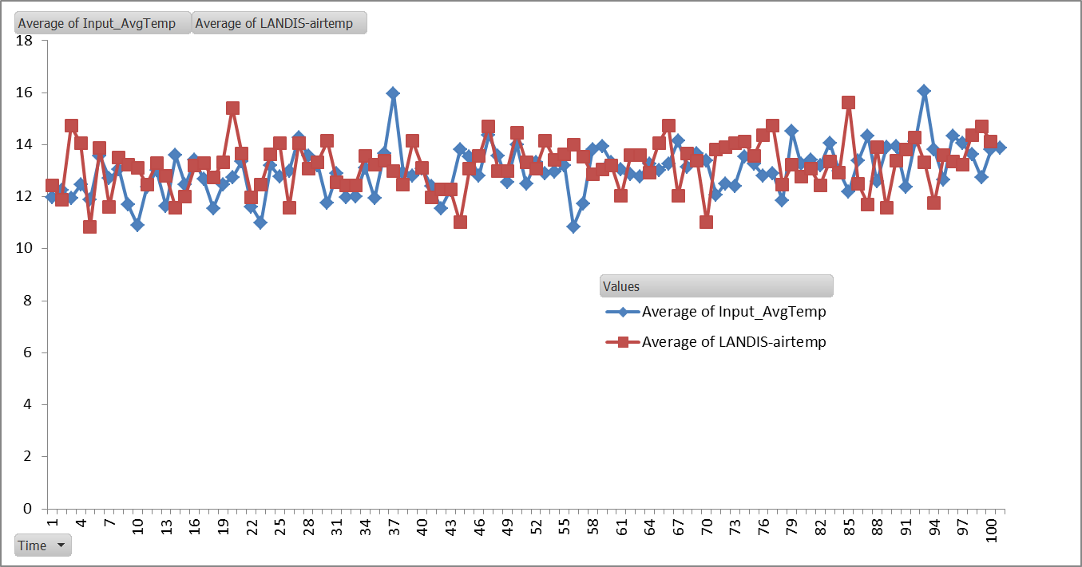
27 | 65.9703531 | 86.9
28 | 71.3749645 | 58.9
29 | 55.8932055 | 90.2
30 | 70.9855104 | 69.7
31 | 67.0152958 | 93.9
32 | 73.74853864 | 80.7
33 | 68.3300539 | 80.7
34 | 85.7404411 | 74.5
35 | 59.04626498 | 72.4
36 | 70.06492405 | 68.5
37 | 71.31914977 | 77.3
38 | 68.82595585 | 82.3
39 | 67.5251873 | 69.7
40 | 59.0323121 | 73.9
41 | 80.7106347 | 76.8
42 | 58.3328445 | 74.6
43 | 74.4929037 | 74.6
44 | 69.86022 | 55.7
45 | 69.77911893 | 58.9
46 | 71.86349346 | 74.5
47 | 84.81564804 | 103.9
48 | 74.3750085 | 83
49 | 80.30177366 | 77.3
50 | 90.11493794 | 88.7
51 | 78.4225168 | 72.1
52 | 90.2198035 | 58.9
53 | 75.87755805 | 69.7
54 | 67.6399566 | 55
55 | 85.8983228 | 73
56 | 84.27098495 | 90.2
57 | 89.7606558 | 83.9
58 | 68.45469396 | 63.1
59 | 96.6461262 | 90.9
60 | 72.16305539 | 56
61 | 90.9243162 | 95.4
62 | 63.1180312 | 78.8
63 | 81.5566131 | 75.9
64 | 76.9300883 | 68.8
65 | 75.41751686 | 95.7
66 | 72.38816805 | 89.3
67 | 69.8437908 | 95.4
68 | 73.9217251 | 69.9
69 | 74.28209965 | 68.5
70 | 82.17660566 | 55.7
71 | 95.4887869 | 69.8
72 | 77.968844 | 69.7
73 | 64.1336658 | 95.7
74 | 94.929763 | 88.9
75 | 81.61277662 | 74.5
76 | 74.1211446 | 84.8
77 | 90.4018251 | 89.3
78 | 82.9799275 | 74.5
79 | 83.45740209 | 72.4
80 | 74.7934078 | 81.7
81 | 82.9519073 | 58.9
82 | 55.99197835 | 80.7
83 | 95.83551715 | 72.5
84 | 82.89266325 | 67.1
85 | 80.90907566 | 87.5
86 | 68.5723357 | 78.6
87 | 83.97461707 | 85.9
88 | 93.9480302 | 69.7
89 | 85.74315185 | 60.3
90 | 75.8683896 | 82.2
91 | 89.0205849 | 82
92 | 90.38715075 | 66
93 | 73.24781003 | 72.1
94 | 82.1466826 | 71
95 | 74.0786493 | 78.8
96 | 77.3150397 | 72.5
97 | 87.0777838 | 81.6
98 | 73.0156534 | 84.8
99 | 84.7570796 | 103.9
100 | 86.4971374 | 88.9
Grand Total | 7692.4072221 | 7722.5

